Указание за попълване
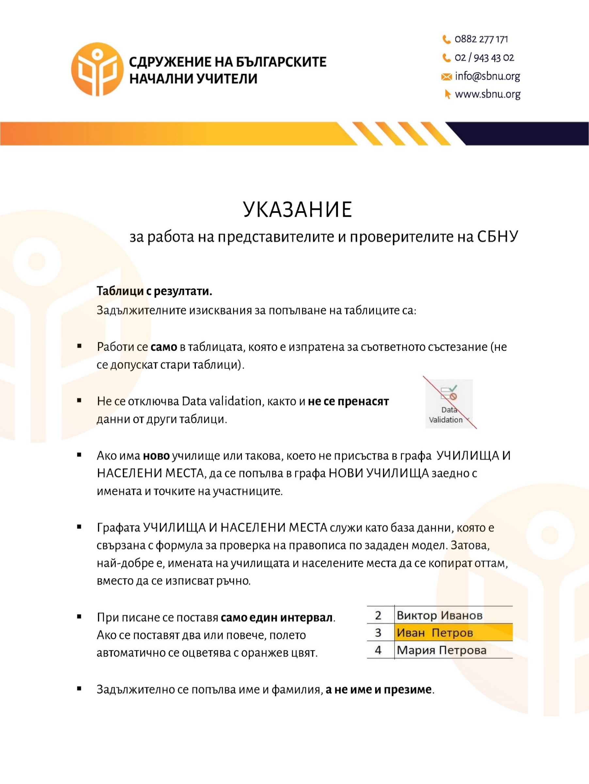

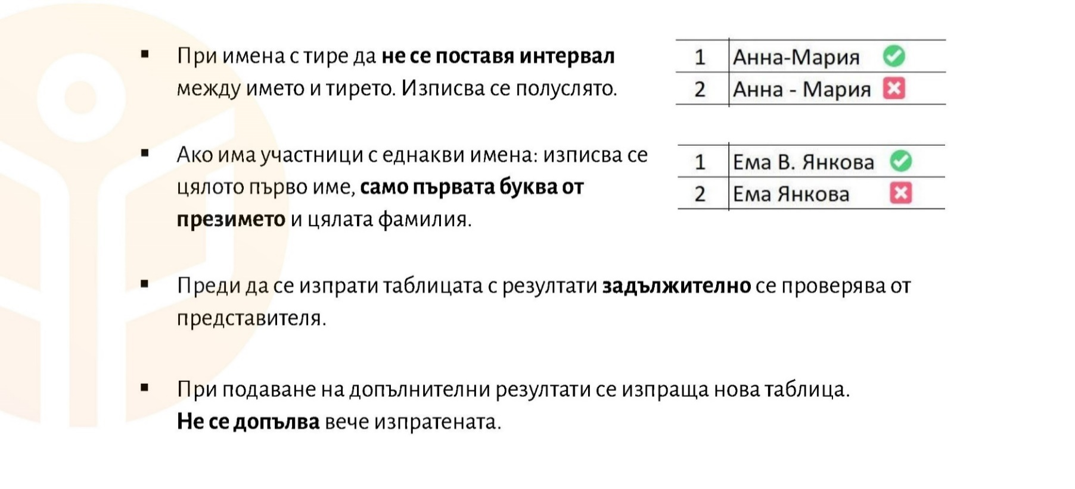

1. клас
ЗАБЕЛЕЖКА:
Ако в колоната Име и фамилия, някое поле се оцвети в син цвят, означава, че в конкретното училище има дете със същото име и трябва да се коригира.
1. клас "Аз общувам с Европа"
№ | Име и фамилия | Училище | Населено място | Точки
1
2
3
4
5
6
7
8
9
10
11

2. клас
ЗАБЕЛЕЖКА:
Ако в колоната Име и фамилия, някое поле се оцвети в син цвят, означава, че в конкретното училище има дете със същото име и трябва да се коригира.
2. клас "Аз общувам с Европа"
№ | Име и фамилия | Училище | Населено място | Точки
1 | Адриана Стоянова | НУ "Св. Климент Охридски" | гр. Кюстендил | 50
2 | Александър Георгиев | НУ "Св. Климент Охридски" | гр. Кюстендил | 50
3 | Александър Бойчев | НУ "Св. Климент Охридски" | гр. Кюстендил | 50
4 | Бранимир Дашев | НУ "Св. Климент Охридски" | гр. Кюстендил | 50
5 | Георги Димитров | НУ "Св. Климент Охридски" | гр. Кюстендил | 50
6 | Гита Пенева | НУ "Св. Климент Охридски" | гр. Кюстендил | 50
7 | Денислав Христов | НУ "Св. Климент Охридски" | гр. Кюстендил | 50
8 | Ивайло Тренев | НУ "Св. Климент Охридски" | гр. Кюстендил | 50
9 | Кристиана Величкова | НУ "Св. Климент Охридски" | гр. Кюстендил | 50
10 | Лилия Димитрова | НУ "Св. Климент Охридски" | гр. Кюстендил | 50
11 | Марая Любенова | НУ "Св. Климент Охридски" | гр. Кюстендил | 50
12 | Марина Тодорова | НУ "Св. Климент Охридски" | гр. Кюстендил | 50
13 | Матео Стоянов | НУ "Св. Климент Охридски" | гр. Кюстендил | 50
14 | Огнян Атанасов | НУ "Св. Климент Охридски" | гр. Кюстендил | 50
15 | Светлозара Маринова | НУ "Св. Климент Охридски" | гр. Кюстендил | 50
16 | София Стефанова | НУ "Св. Климент Охридски" | гр. Кюстендил | 50
17 | Теодора Караджова | НУ "Св. Климент Охридски" | гр. Кюстендил | 50
18 | Яна Стоянова | НУ "Св. Климент Охридски" | гр. Кюстендил | 50
19 | Борислава Костадинова | НУ "Св. Климент Охридски" | гр. Кюстендил | 48
20 | Лъчезар Манасиев | НУ "Св. Климент Охридски" | гр. Кюстендил | 48
21 | Иван Бенчев | НУ "Св. Климент Охридски" | гр. Кюстендил | 46
22 | Виктория Иванова | НУ "Св. Климент Охридски" | гр. Кюстендил | 45
23 | Константин Борисов | НУ "Св. Климент Охридски" | гр. Кюстендил | 44
24 | Борис Миланов | НУ "Св. Климент Охридски" | гр. Кюстендил | 38
25 | Виктория Тодорова | НУ "Св. Климент Охридски" | гр. Кюстендил | 36
26 | Крисия Милева | НУ "Св. Климент Охридски" | гр. Кюстендил | 35
27 | Никола Пейчев | НУ "Св. Климент Охридски" | гр. Кюстендил | 35
28 | Габриела Стоянова | НУ "Св. Климент Охридски" | гр. Кюстендил | 33
29 | Лъчезар Митов | НУ "Св. Климент Охридски" | гр. Кюстендил | 26

3. клас
ЗАБЕЛЕЖКА:
Ако в колоната Име и фамилия, някое поле се оцвети в син цвят, означава, че в конкретното училище има дете със същото име и трябва да се коригира.
3. клас "Аз общувам с Европа"
№ | Име и фамилия | Училище | Населено място | Точки
1 | Кристиян Димчев | НУ "Св. Климент Охридски" | гр. Кюстендил | 50
2 | Сияна Георгиева | НУ "Св. Климент Охридски" | гр. Кюстендил | 50
3 | Дарина Йорданова | НУ "Св. Климент Охридски" | гр. Кюстендил | 48
4 | Кевин Славеев | НУ "Св. Климент Охридски" | гр. Кюстендил | 48
5 | София Крумова | НУ "Св. Климент Охридски" | гр. Кюстендил | 47
6 | Даниел Антонов | НУ "Св. Климент Охридски" | гр. Кюстендил | 46
7 | Димитър Стоилков | НУ "Св. Климент Охридски" | гр. Кюстендил | 43
8 | Виктор Кирилов | НУ "Св. Климент Охридски" | гр. Кюстендил | 43
9 | Полина Спасова | НУ "Св. Климент Охридски" | гр. Кюстендил | 42
10 | Алекс Георгиев | НУ "Св. Климент Охридски" | гр. Кюстендил | 40
11 | Елиана Арнаудова | НУ "Св. Климент Охридски" | гр. Кюстендил | 39
12 | Мария Христова | НУ "Св. Климент Охридски" | гр. Кюстендил | 38
13 | Ева Алексова | НУ "Св. Климент Охридски" | гр. Кюстендил | 38
14 | Рая Керелска | НУ "Св. Климент Охридски" | гр. Кюстендил | 35
15 | Никол Радославова | НУ "Св. Климент Охридски" | гр. Кюстендил | 34
16 | Симона Георгиева | НУ "Св. Климент Охридски" | гр. Кюстендил | 34
17 | Валентина Павлова | НУ "Св. Климент Охридски" | гр. Кюстендил | 33
18 | Йоана Христова | НУ "Св. Климент Охридски" | гр. Кюстендил | 32
19 | Антоан Янков | НУ "Св. Климент Охридски" | гр. Кюстендил | 32
20 | Ивет Владимирова | НУ "Св. Климент Охридски" | гр. Кюстендил | 32
21 | Марина Димитрова | НУ "Св. Климент Охридски" | гр. Кюстендил | 30
22 | Белослава Иванова | НУ "Св. Климент Охридски" | гр. Кюстендил | 29
23 | Борислав Якимов | НУ "Св. Климент Охридски" | гр. Кюстендил | 27
24 | Никол Пейчева | НУ "Св. Климент Охридски" | гр. Кюстендил | 27
25 | Благой Велинов | НУ "Св. Климент Охридски" | гр. Кюстендил | 25
26 | Никола Йорданов | НУ "Св. Климент Охридски" | гр. Кюстендил | 24
27 | Любо Любенов | НУ "Св. Климент Охридски" | гр. Кюстендил | 23
28 | София Гатова | НУ "Св. Климент Охридски" | гр. Кюстендил | 22
29 | Емили Евлогиева | НУ "Св. Климент Охридски" | гр. Кюстендил | 21
30 | Анастасия Янева | НУ "Св. Климент Охридски" | гр. Кюстендил | 20
31 | Георги Костадинов | НУ "Св. Климент Охридски" | гр. Кюстендил | 20
32 | Владислав Паунов | НУ "Св. Климент Охридски" | гр. Кюстендил | 19
33 | Божидар Велинов | НУ "Св. Климент Охридски" | гр. Кюстендил | 18
34 | Крисия Бориславова | НУ "Св. Климент Охридски" | гр. Кюстендил | 18

4. клас
ЗАБЕЛЕЖКА:
Ако в колоната Име и фамилия, някое поле се оцвети в син цвят, означава, че в конкретното училище има дете със същото име и трябва да се коригира.
4. клас "Аз общувам с Европа"
№ | Име и фамилия | Училище | Населено място | Точки
1 | Борислава Деянова | НУ "Св. Климент Охридски" | гр. Кюстендил | 50
2 | Виктор Кирилов | НУ "Св. Климент Охридски" | гр. Кюстендил | 50
3 | Виктор Константинов | НУ "Св. Климент Охридски" | гр. Кюстендил | 50
4 | Деяна Гергинова | НУ "Св. Климент Охридски" | гр. Кюстендил | 50
5 | Елизабет Младенова | НУ "Св. Климент Охридски" | гр. Кюстендил | 50
6 | Лилиана Скерлева | НУ "Св. Климент Охридски" | гр. Кюстендил | 50
7 | Мадлен Теофилова | НУ "Св. Климент Охридски" | гр. Кюстендил | 50
8 | Никол Борисова | НУ "Св. Климент Охридски" | гр. Кюстендил | 50
9 | Тони Абаджиев | НУ "Св. Климент Охридски" | гр. Кюстендил | 50
10 | Виктория Бърдарова | НУ "Св. Климент Охридски" | гр. Кюстендил | 50
11 | Димитър Христов | НУ "Св. Климент Охридски" | гр. Кюстендил | 50
12 | Петър Дашев | НУ "Св. Климент Охридски" | гр. Кюстендил | 50
13 | Елена Кирилова | НУ "Св. Климент Охридски" | гр. Кюстендил | 50
10 | Божидар Димитров | НУ "Св. Климент Охридски" | гр. Кюстендил | 48
15 | Никол Копаранова | НУ "Св. Климент Охридски" | гр. Кюстендил | 47
16 | Никол Бараклийска | НУ "Св. Климент Охридски" | гр. Кюстендил | 46
17 | Дария Джонева | НУ "Св. Климент Охридски" | гр. Кюстендил | 45
18 | Ема Радойчова | НУ "Св. Климент Охридски" | гр. Кюстендил | 45
19 | Карина Ушинска | НУ "Св. Климент Охридски" | гр. Кюстендил | 45
20 | Кристина Кирилова | НУ "Св. Климент Охридски" | гр. Кюстендил | 45
21 | Светлина Боцева | НУ "Св. Климент Охридски" | гр. Кюстендил | 44
22 | Христина Николова | НУ "Св. Климент Охридски" | гр. Кюстендил | 44
23 | Адриян Кацарски | НУ "Св. Климент Охридски" | гр. Кюстендил | 43
24 | Габриела Николова | НУ "Св. Климент Охридски" | гр. Кюстендил | 43
25 | Никол Малинова | НУ "Св. Климент Охридски" | гр. Кюстендил | 43
26 | Борис Георгиев | НУ "Св. Климент Охридски" | гр. Кюстендил | 42
27 | Деян Джасов | НУ "Св. Климент Охридски" | гр. Кюстендил | 41
28 | Денислав Драганов | НУ "Св. Климент Охридски" | гр. Кюстендил | 39
29 | Александър Йорданов | НУ "Св. Климент Охридски" | гр. Кюстендил | 38
30 | Георги Ерков | НУ "Св. Климент Охридски" | гр. Кюстендил | 38
31 | Никол Нейкова | НУ "Св. Климент Охридски" | гр. Кюстендил | 38
32 | Никол Миланова | НУ "Св. Климент Охридски" | гр. Кюстендил | 29
33 | Ивон Георгиева | НУ "Св. Климент Охридски" | гр. Кюстендил | 28
34 | Петър Савев | НУ "Св. Климент Охридски" | гр. Кюстендил | 15

Нови училища
ЗАБЕЛЕЖКА:
Моля, въвеждайте само нови училища, т.е. такива, които не присъстват в списъка "Училища и населени места", заедно с имената и точките на участниците.
НОВИ УЧИЛИЩА
№ | Име и фамилия | Училище | Населено място | Точки | Клас
1
2
3
4
5
6
7
8
9
10
11

